1回目
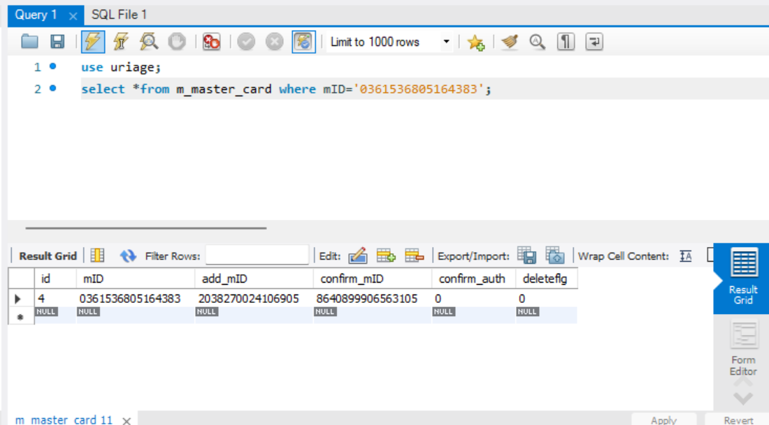
単体テストエビデンス

アプリ名 | PG0171
単体テスト名 | pg0171_db_update_単体テスト仕様書
テストNo | No1

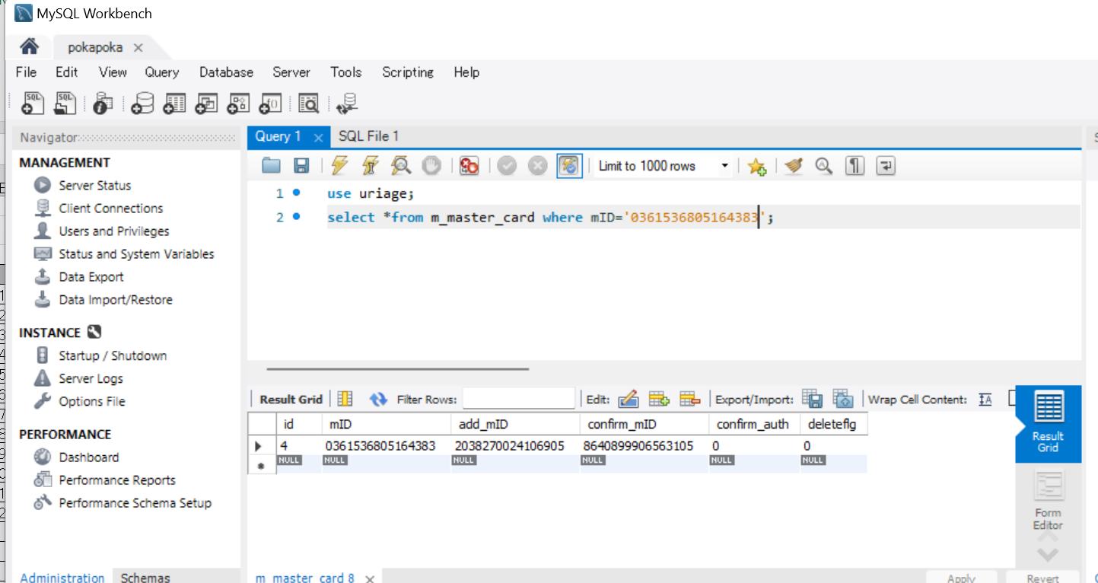

削除するカードがあることを確認

削除フラグがたってないことを確認

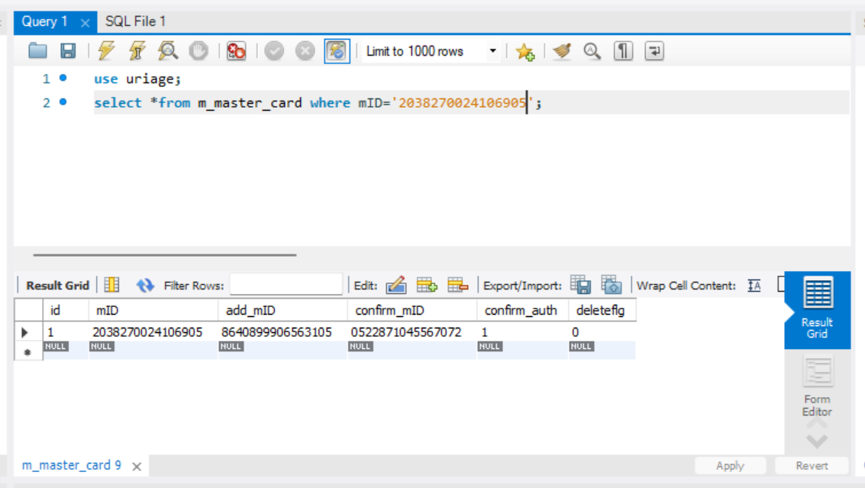

申請者のカードがあることを確認

権限があることを確認

パラメータ一覧のNo12の通り引数を与える

想定通りのメッセージが出たOK

2回目
単体テストエビデンス

アプリ名 | PG0171
単体テスト名 | マスタカードの更新
テストNo | No1

削除するカードがあることを確認

削除フラグがたってないことを確認

申請者のカードがあることを確認

権限があることを確認

パラメータ一覧のNo12の通り引数を与える

想定通りのメッセージが出たOK

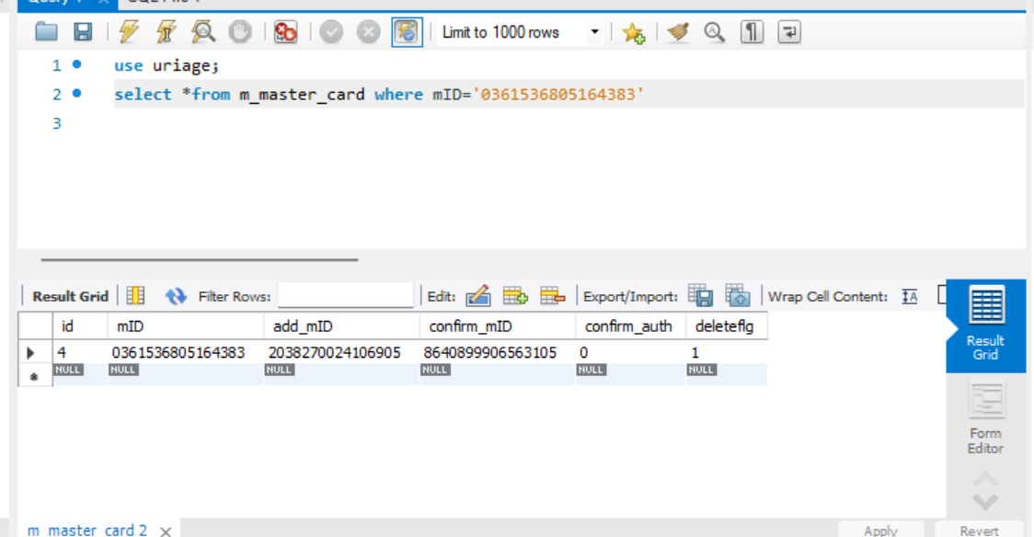

削除フラグが1になったOK

